Баг-репорты
ID | Название БР | Приоритет | Предусловия | Шаги воспроизведения | Ожидаемый результат | Фактический результат | Окружение | Приложение к фактическому результату
БРВ-1 | Приложение не пропускает к выбору тарифа и вида транспорта , если не заполнен хотя бы один адрес. | блокирующий | 1. Перейти на тестовый стенд Яндекс.Маршруты: https://089ee344-7028-4d8c-b50e-1b978936ddfa.serverhub.praktikum-services.ru/ 1. Ввести адрес «Фрунзенская набережная,46» в поле «Откуда» 2. Ввести адрес «3-я Фрунзенская улица, 12» в поле «Куда» 3.Выбрать режим «Свой» 4. Выбрать вид транспорта «каршеринг» 5. Нажать на кнопку "Заброинровать" | 1 Удалить поле "Откуда" | Если удалить хотя бы один адрес из полей «Откуда» и «Куда» , отобразится выбор тарифа и вид транспорта. | Поле «Откуда» подсвечивает красным , под формой ошибка «Введите адрес», выбор тарифа и вид транспорта не отображаться. | Яндекс Браузер 800×600 Firefox 1920×1080 | 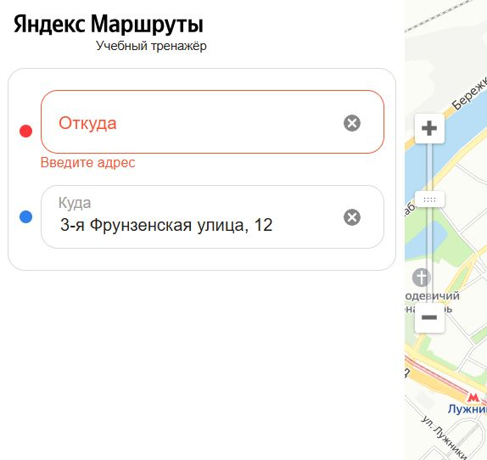
БРВ-2 | Нет иконки стрелки в поле "Добавить права" | желательный | 1. Перейти на тестовый стенд Яндекс.Маршруты: https://089ee344-7028-4d8c-b50e-1b978936ddfa.serverhub.praktikum-services.ru/ 1. Ввести адрес «Фрунзенская набережная,46» в поле «Откуда» 2. Ввести адрес «3-я Фрунзенская улица, 12» в поле «Куда» 3.Выбрать режим «Свой» 4. Выбрать вид транспорта «каршеринг» 5. Нажать на кнопку "Заброинровать" | 1 Найти поле "Добавить права" | В поле "Добавить права" есть иконка стрелки вправо с левого края. | В поле "Добавить права" нет иконки стрелки | Яндекс Браузер 800×600 Firefox 1920×1080
БРВ-3 | Текст «Способ оплаты» в поле «Способ оплаты» черного цвета. | желательный | 1. Перейти на тестовый стенд Яндекс.Маршруты: https://089ee344-7028-4d8c-b50e-1b978936ddfa.serverhub.praktikum-services.ru/ 1. Ввести адрес «Фрунзенская набережная,46» в поле «Откуда» 2. Ввести адрес «3-я Фрунзенская улица, 12» в поле «Куда» 3.Выбрать режим «Свой» 4. Выбрать вид транспорта «каршеринг» 5. Нажать на кнопку "Забронировать" | 1 Найти поле "Способ оплаты" | Текст «Способ оплаты» в поле «Способ оплаты» серого цвета. | Текст «Способ оплаты» в поле «Способ оплаты» черного цвета. | Яндекс Браузер 800×600 Firefox 1920×1080
БРВ-4 | Раскрывающийся список ,«Требования к заказу» при выборе тарифа «Повседневный» автоматически раскрывается . | желательный | 1. Перейти на тестовый стенд Яндекс.Маршруты: https://089ee344-7028-4d8c-b50e-1b978936ddfa.serverhub.praktikum-services.ru/ 1. Ввести адрес «Фрунзенская набережная,46» в поле «Откуда» 2. Ввести адрес «3-я Фрунзенская улица, 12» в поле «Куда» 3.Выбрать режим «Свой» 4. Выбрать вид транспорта «каршеринг» 5. Нажать на кнопку "Забронировать" | 1 Найти раскрывающийся список "Требования к заказу" | Раскрывающийся список «Требования к заказу» при выборе тарифа «Повседневный» свернут по умолчанию | Раскрывающийся список «Требования к заказу» при выборе тарифа «Повседневный» автоматически раскрывается | Яндекс Браузер 800×600 Firefox 1920×1080 | 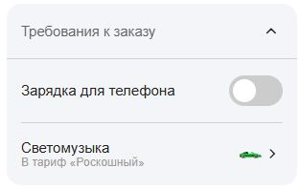
БРВ-5 | Иконка стрелки раскрывающего списка «Требования к заказу» при выборе тарифа «Повседневный» направлена вниз | желательный | 1. Перейти на тестовый стенд Яндекс.Маршруты: https://089ee344-7028-4d8c-b50e-1b978936ddfa.serverhub.praktikum-services.ru/ 1. Ввести адрес «Фрунзенская набережная,46» в поле «Откуда» 2. Ввести адрес «3-я Фрунзенская улица, 12» в поле «Куда» 3.Выбрать режим «Свой» 4. Выбрать вид транспорта «каршеринг» 5. Нажать на кнопку "Забронировать" | 1 Найти раскрывающийся список "Требования к заказу" | Иконка стрелки раскрывающего списка «Требования к заказу» при выборе тарифа «Повседневный» направлена вниз | Иконка стрелки раскрывающего списка «Требования к заказу» при выборе тарифа «Повседневный» направлена вверх | Яндекс Браузер 800×600 Firefox 1920×1080
БРВ-6 | Орфографическая ошибка в тексте «Доступно в тарифе «Роскошный» | желательный | 1. Перейти на тестовый стенд Яндекс.Маршруты: https://089ee344-7028-4d8c-b50e-1b978936ddfa.serverhub.praktikum-services.ru/ 1. Ввести адрес «Фрунзенская набережная,46» в поле «Откуда» 2. Ввести адрес «3-я Фрунзенская улица, 12» в поле «Куда» 3.Выбрать режим «Свой» 4. Выбрать вид транспорта «каршеринг» 5. Нажать на кнопку "Забронировать" | 1 Найти раскрывающийся список "Требования к заказу" 2 Найти кнопку "Светомузыка" | Текст: «Доступно в тарифе «Роскошный» | Текст: «Доступно в тариф «Роскошный» | Яндекс Браузер 800×600 Firefox 1920×1080
БРВ-7 | Вместо иконки «Светомузыки» в раскрывающем списке «Требования к заказу» иконка зеленого авто. | желательный | 1. Перейти на тестовый стенд Яндекс.Маршруты: https://089ee344-7028-4d8c-b50e-1b978936ddfa.serverhub.praktikum-services.ru/ 1. Ввести адрес «Фрунзенская набережная,46» в поле «Откуда» 2. Ввести адрес «3-я Фрунзенская улица, 12» в поле «Куда» 3.Выбрать режим «Свой» 4. Выбрать вид транспорта «каршеринг» 5. Нажать на кнопку "Забронировать" | 1 Найти раскрывающийся список "Требования к заказу" 2 Найти кнопку "Светомузыка" | Иконка "Светомузыки" | Иконка Зеленого авто | Яндекс Браузер 800×600 Firefox 1920×1080
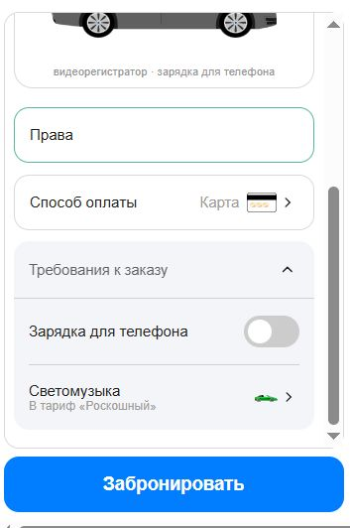
БРВ-8 | Нет подзаголовка при заполнении всех обязательный полей и адрес в кнопке "Заброинрованить" | стандартный | 1. Перейти на тестовый стенд Яндекс.Маршруты: https://089ee344-7028-4d8c-b50e-1b978936ddfa.serverhub.praktikum-services.ru/ 1. Ввести адрес «Фрунзенская набережная,46» в поле «Откуда» 2. Ввести адрес «3-я Фрунзенская улица, 12» в поле «Куда» 3.Выбрать режим «Свой» 4. Выбрать вид транспорта «каршеринг» 5. Нажать на кнопку "Забронировать" | 1 Добавить права 2 Добавить банковскую карту | Подзаголовок: «Маршрут составить … км и займет … мин» | Подзаголовка нет. | Яндекс Браузер 800×600 Firefox 1920×1080
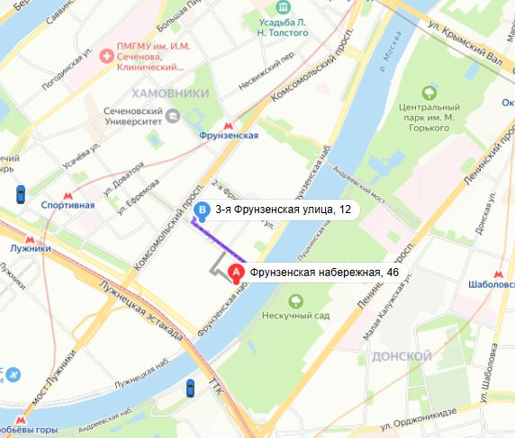
БРВ-9 | Иконка ближайшего авто не увеличивается , нет плашки с маркой машины. | критический | 1. Перейти на тестовый стенд Яндекс.Маршруты: https://089ee344-7028-4d8c-b50e-1b978936ddfa.serverhub.praktikum-services.ru/ 1. Ввести адрес «Фрунзенская набережная,46» в поле «Откуда» 2. Ввести адрес «3-я Фрунзенская улица, 12» в поле «Куда» 3.Выбрать режим «Свой» 4. Выбрать вид транспорта «каршеринг» 5. Нажать на кнопку "Забронировать" | 1. Найти на карте иконки авто и ближайшего авто | Иконка ближайшего авто увеличивается, появляется плашка над иконкой с маркой машины . | Иконка ближайшего авто не увеличивается, не появляется плашка над иконкой с маркой машины . | Яндекс Браузер 800×600 Firefox 1920×1080
БРВ-10 | На карте отображены иконки машин не всех тарифов, а только выбранного. | критический | 1. Перейти на тестовый стенд Яндекс.Маршруты: https://089ee344-7028-4d8c-b50e-1b978936ddfa.serverhub.praktikum-services.ru/ 1. Ввести адрес «Фрунзенская набережная,46» в поле «Откуда» 2. Ввести адрес «3-я Фрунзенская улица, 12» в поле «Куда» 3.Выбрать режим «Свой» 4. Выбрать вид транспорта «каршеринг» 5. Нажать на кнопку "Забронировать" | 1. Найти на карте иконки авто 2. Вручную поменять тариф | На карте отображены иконки машин всех тарифов | На карте отображены иконки машин не всех тарифов, а только выбранного. | Яндекс Браузер 800×600 Firefox 1920×1080
БРВ-11 | При нажатии на иконку авто на карте нет плашки и авто не увеличивается. | критический | 1. Перейти на тестовый стенд Яндекс.Маршруты: https://089ee344-7028-4d8c-b50e-1b978936ddfa.serverhub.praktikum-services.ru/ 1. Ввести адрес «Фрунзенская набережная,46» в поле «Откуда» 2. Ввести адрес «3-я Фрунзенская улица, 12» в поле «Куда» 3.Выбрать режим «Свой» 4. Выбрать вид транспорта «каршеринг» 5. Нажать на кнопку "Забронировать" | 1. Найти на карте иконки авто 2. Вручную выбрать авто на карте. | При нажатии на иконку появляется черная плашка с маркой машины, иконка увеличивается | При нажатии на иконку не появляется черная плашка с маркой машины, иконка не увеличивается | Яндекс Браузер 800×600 Firefox 1920×1080
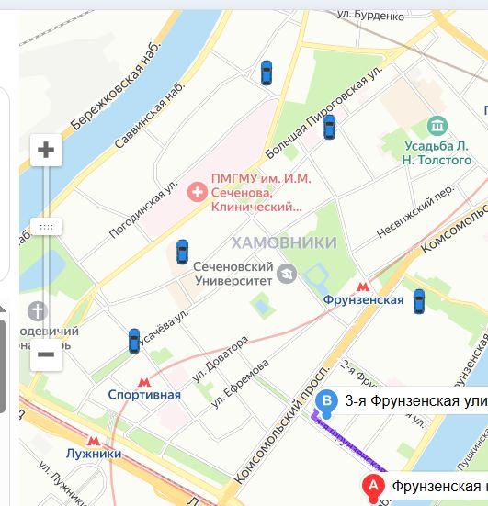
БРВ-12 | На карте иконки авто расположены в разных ориентациях | стандартный | 1. Перейти на тестовый стенд Яндекс.Маршруты: https://089ee344-7028-4d8c-b50e-1b978936ddfa.serverhub.praktikum-services.ru/ 1. Ввести адрес «Фрунзенская набережная,46» в поле «Откуда» 2. Ввести адрес «3-я Фрунзенская улица, 12» в поле «Куда» 3.Выбрать режим «Свой» 4. Выбрать вид транспорта «каршеринг» 5. Нажать на кнопку "Забронировать" | 1. Найти на карте иконки авто | На карте иконки авто расположены в разных ориентациях | На карте иконки авто расположены в одном направлении (направлены вертикально) | Яндекс Браузер 800×600 Firefox 1920×1080
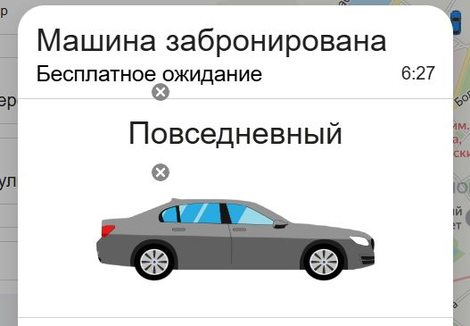
БРВ-13 | Стиль шрифта Заголовка в окне с брошью каршеринга- обычный | желательный | 1. Перейти на тестовый стенд Яндекс.Маршруты: https://089ee344-7028-4d8c-b50e-1b978936ddfa.serverhub.praktikum-services.ru/ 1. Ввести адрес «Фрунзенская набережная,46» в поле «Откуда» 2. Ввести адрес «3-я Фрунзенская улица, 12» в поле «Куда» 3.Выбрать режим «Свой» 4. Выбрать вид транспорта «каршеринг» 5. Нажать на кнопку "Забронировать" | 1 Добавить права 2 Добавить банковскую карту 3 Нажать на кнопку бронирования | Стиль шрифта заголовка "Машина забронирована" жирный | Стиль шрифта заголовка "Машина забронирована" обычный | Яндекс Браузер 800×600 Firefox 1920×1080
БРВ-14 | В блоке с авто указана марка машины и номер. | критический | 1. Перейти на тестовый стенд Яндекс.Маршруты: https://089ee344-7028-4d8c-b50e-1b978936ddfa.serverhub.praktikum-services.ru/ 1. Ввести адрес «Фрунзенская набережная,46» в поле «Откуда» 2. Ввести адрес «3-я Фрунзенская улица, 12» в поле «Куда» 3.Выбрать режим «Свой» 4. Выбрать вид транспорта «каршеринг» 5. Нажать на кнопку "Забронировать" | 1 Добавить права 2 Добавить банковскую карту 3 Нажать на кнопку бронирования | В блоке с автоуказаны: Марка машины «BMW 750” и номер машины | В блоке с авто указан тариф. Текст:"Повседневный" | Яндекс Браузер 800×600 Firefox 1920×1080
БРВ-15 | Кнопка "Отменить" блоке бронирование не кликабельна. | блокирующий | 1. Перейти на тестовый стенд Яндекс.Маршруты: https://089ee344-7028-4d8c-b50e-1b978936ddfa.serverhub.praktikum-services.ru/ 1. Ввести адрес «Фрунзенская набережная,46» в поле «Откуда» 2. Ввести адрес «3-я Фрунзенская улица, 12» в поле «Куда» 3.Выбрать режим «Свой» 4. Выбрать вид транспорта «каршеринг» 5. Нажать на кнопку "Забронировать" | 1 Добавить права 2 Добавить банковскую карту 3 Нажать на кнопку бронирования 4 Нажать на кнопку "Отменить" | Кнопка кликабельная, переводит на окно с отменой бронирования "Вы уверены , что хотите отменить поездку?" | Кнопка не кликабельная,не переводит на окно с отменой бронирования "Вы уверены , что хотите отменить поездку?" | Яндекс Браузер 800×600 Firefox 1920×1080
БРВ-16 | В окне бронирования авто отображаются кнопки "очистить" с поле "Откуда" и "Куда" | стандартный | 1. Перейти на тестовый стенд Яндекс.Маршруты: https://089ee344-7028-4d8c-b50e-1b978936ddfa.serverhub.praktikum-services.ru/ 1. Ввести адрес «Фрунзенская набережная,46» в поле «Откуда» 2. Ввести адрес «3-я Фрунзенская улица, 12» в поле «Куда» 3.Выбрать режим «Свой» 4. Выбрать вид транспорта «каршеринг» 5. Нажать на кнопку "Забронировать" | 1 Добавить права 2 Добавить банковскую карту 3 Нажать на кнопку бронирования | При переходе на окна бронирования не отображаются элементы других полей. | В окне бронирования авто отображаются кнопки "очистить" с поле "Откуда" и "Куда" | Яндекс Браузер 800×600
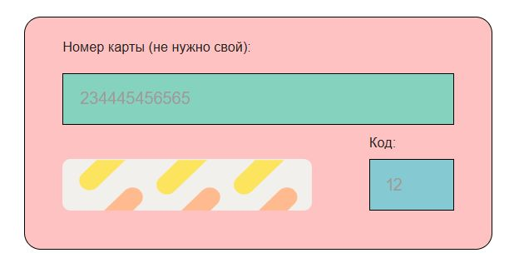
БРл-10 | Не ставятся автоматически пробелы между значениями в поле "Номер" при добавлении карты | желательный | 1. Перейти на тестовый стенд Яндекс.Маршруты: https://089ee344-7028-4d8c-b50e-1b978936ddfa.serverhub.praktikum-services.ru/ 1. Ввести адрес «Фрунзенская набережная,46» в поле «Откуда» 2. Ввести адрес «3-я Фрунзенская улица, 12» в поле «Куда» 3.Выбрать режим «Свой» 4. Выбрать вид транспорта «каршеринг» 5. Нажать на кнопку "Забронировать" | 1. Нажать на кнопку «забронировать» 2.Нажать на поле «Способ оплаты» 3.В форме «способ оплаты» нажать на кнопку «Добавить карту» 4.Ввести в поле «Номер» -2344454556565 5.Ввести в поле «Код»-12 6.Снять фокус с полей | Пробелы ставятся автоматически между символами в поле «Номер» , если снять фокус с поля | Пробелы не ставятся автоматически между символами в поле «Номер» , если снять фокус с поля | Яндекс Браузер 800×600
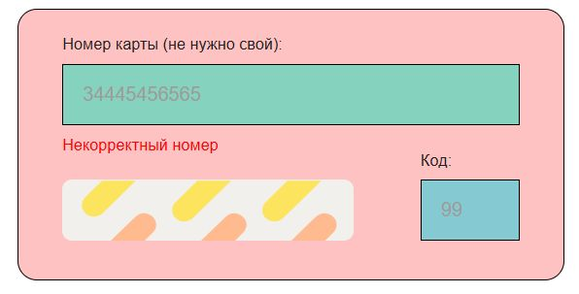
БРл-11 | Появляется ошибка «Некорректный номер» при вводе невалидного значения в поле «Номер» при добавления карты. | желательный | 1. Перейти на тестовый стенд Яндекс.Маршруты: https://089ee344-7028-4d8c-b50e-1b978936ddfa.serverhub.praktikum-services.ru/ 1. Ввести адрес «Фрунзенская набережная,46» в поле «Откуда» 2. Ввести адрес «3-я Фрунзенская улица, 12» в поле «Куда» 3.Выбрать режим «Свой» 4. Выбрать вид транспорта «каршеринг» 5. Нажать на кнопку "Забронировать" | 1.Нажать на поле «Способ оплаты» 2.В форме «способ оплаты» нажать на кнопку «Добавить карту» 3.Ввести в поле «Номер» -34445456565 4.Ввести в поле «Код»-99 5.Снять фокус с полей | Нет сообщения о ошибке, кнопка "Привязать" не активна. | Появлется ошибка под полем "Номер"- "Некорректный номер". | Яндекс Браузер 800×600
БРл-12 | Возможно добавить в поле «Номер» значение с кол-вом символов больше 12.. | стандартный | 1. Перейти на тестовый стенд Яндекс.Маршруты: https://089ee344-7028-4d8c-b50e-1b978936ddfa.serverhub.praktikum-services.ru/ 1. Ввести адрес «Фрунзенская набережная,46» в поле «Откуда» 2. Ввести адрес «3-я Фрунзенская улица, 12» в поле «Куда» 3.Выбрать режим «Свой» 4. Выбрать вид транспорта «каршеринг» 5. Нажать на кнопку "Забронировать" | 1.Нажать на поле «Способ оплаты» 2.В форме «способ оплаты» нажать на кнопку «Добавить карту» 3.Ввести в поле «Номер» 1000000000000 4.Ввести в поле «Код»-99 5.Снять фокус с полей | Невозможно добавить в поле "Номер карты" больше 12 символов | Система принимает значение в поле "Номер карты" больше 12ти символов и появляется ошибка "Некорректный номер" | Яндекс Браузер 800×600
БРл-13 | Кнопка «Привязать» активна , если ввести валидные значение в поле «Номер» и невалидное в поле «Код» — 00. | критический | 1. Перейти на тестовый стенд Яндекс.Маршруты: https://089ee344-7028-4d8c-b50e-1b978936ddfa.serverhub.praktikum-services.ru/ 1. Ввести адрес «Фрунзенская набережная,46» в поле «Откуда» 2. Ввести адрес «3-я Фрунзенская улица, 12» в поле «Куда» 3.Выбрать режим «Свой» 4. Выбрать вид транспорта «каршеринг» 5. Нажать на кнопку "Забронировать" | 1.Нажать на поле «Способ оплаты» 2.В форме «способ оплаты» нажать на кнопку «Добавить карту» 3Ввести в поле «Номер» 344454565655 4.Ввести в поле «Код»-00 5 Снять фокус с полей | Будет введено "0" , Невозможно добавить карту, кнопка "Привязать недоступна" | .Система принимает значение "00" . Кнопка "Привязать" активна, карту возможно добавить | Яндекс Браузер 800×600
БРл-14 | Появляется ошибка «Некорректный код» при вводе невалидного значения в поле «Код» при добавления карты | желательный | 1. Перейти на тестовый стенд Яндекс.Маршруты: https://089ee344-7028-4d8c-b50e-1b978936ddfa.serverhub.praktikum-services.ru/ 1. Ввести адрес «Фрунзенская набережная,46» в поле «Откуда» 2. Ввести адрес «3-я Фрунзенская улица, 12» в поле «Куда» 3.Выбрать режим «Свой» 4. Выбрать вид транспорта «каршеринг» 5. Нажать на кнопку "Забронировать" | 1.Нажать на поле «Способ оплаты» 2.В форме «способ оплаты» нажать на кнопку «Добавить карту» 3.Ввести в поле «Номер» -34445456565 4.Ввести в поле «Код»-6 5.Снять фокус с полей | Нет сообщения о ошибке, кнопка "Привязать" не активна. | Появлется ошибка под полем "Код"- "Некорректный код". | Яндекс Браузер 800×600
БРл-15 | Возможно добавить в поле «Код» значение с кол-вом символов больше 2х. | стандартный | 1. Перейти на тестовый стенд Яндекс.Маршруты: https://089ee344-7028-4d8c-b50e-1b978936ddfa.serverhub.praktikum-services.ru/ 1. Ввести адрес «Фрунзенская набережная,46» в поле «Откуда» 2. Ввести адрес «3-я Фрунзенская улица, 12» в поле «Куда» 3.Выбрать режим «Свой» 4. Выбрать вид транспорта «каршеринг» 5. Нажать на кнопку "Забронировать" | 1.Нажать на поле «Способ оплаты» 2.В форме «способ оплаты» нажать на кнопку «Добавить карту» 3.Ввести в поле «Номер» -34445456565 4.Ввести в поле «Код»-100 5.Снять фокус с полей | Невозможно добавить в поле "Код" больше 12 символов | Система принимает значение в поле "Код больше 2х значений" и появляется ошибка "Некорректный код" | Яндекс Браузер 800×600
БРл-16 | При добавлении больше 10 карт, пропадает кнопка «Добавить карту», нет возможности проскроллить страницу ниже. | блокирующий | 1. Перейти на тестовый стенд Яндекс.Маршруты: https://089ee344-7028-4d8c-b50e-1b978936ddfa.serverhub.praktikum-services.ru/ 1. Ввести адрес «Фрунзенская набережная,46» в поле «Откуда» 2. Ввести адрес «3-я Фрунзенская улица, 12» в поле «Куда» 3.Выбрать режим «Свой» 4. Выбрать вид транспорта «каршеринг» 5. Нажать на кнопку "Забронировать" | 1.Нажать на поле «Способ оплаты» 2.В форме «способ оплаты» нажать на кнопку «Добавить карту» Добавить 10 карт — ввести валидный номер , валидный код, нажать кнопку «Привязать» , затем нажать на кнопку «Добавить карту» Комбинации: Номер—123456789800;Код—10 Номер—123456789801;Код-11; Номер—123456789802;Код-12 Номер—123456789803;Код-13 Номер—123456789804;Код-14 Номер—123456789805;Код-15 Номер—123456789806;Код-16 Номер—123456789807;Код-17 Номер—123456789808;Код-18 Номер—123456789809;Код-19 | Возможно добавить неограниченное количество карт, система не ломается | При добавлении больше 10 карт, пропадает кнопка «Добавить карту», нет возможности проскроллить страницу ниже. | 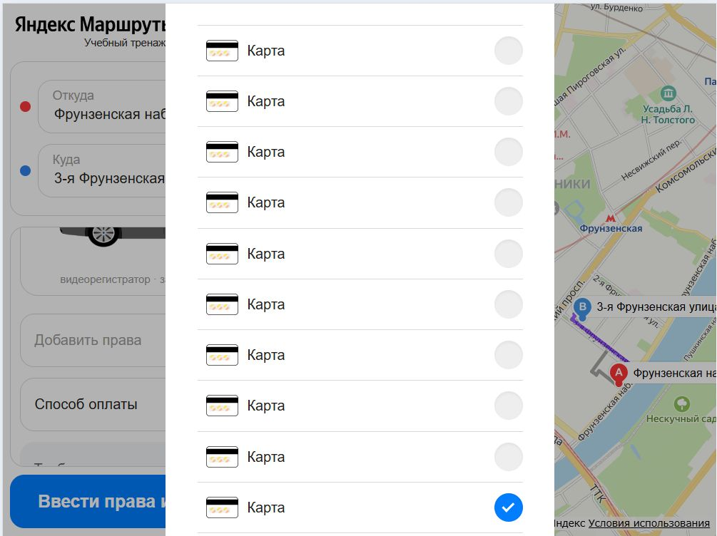 Яндекс Браузер 800×600 | 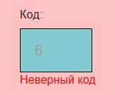
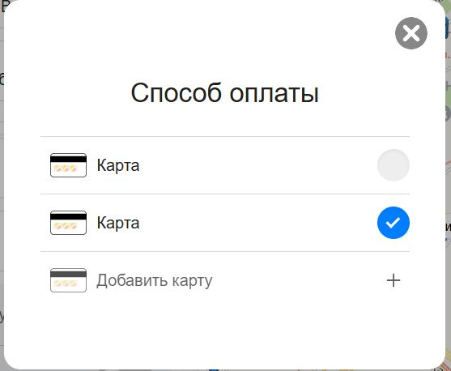
БРл-17 | После добавления карты в форме выбора «Способ оплаты» нет последних 4ех цифр карт. | критический | 1. Перейти на тестовый стенд Яндекс.Маршруты: https://089ee344-7028-4d8c-b50e-1b978936ddfa.serverhub.praktikum-services.ru/ 1. Ввести адрес «Фрунзенская набережная,46» в поле «Откуда» 2. Ввести адрес «3-я Фрунзенская улица, 12» в поле «Куда» 3.Выбрать режим «Свой» 4. Выбрать вид транспорта «каршеринг» 5. Нажать на кнопку "Забронировать" | 1.Нажать на поле «Способ оплаты» 2.В форме «способ оплаты» нажать на кнопку «Добавить карту» 3.Ввести в поле «Номер» -2344454556565 4.Ввести в поле «Код»-12 5.Снять фокус с полей 6. Нажать на кнопку "Привязать" | После добавления карты, пользователь видит последние 4 цифры карты в форме выбора «Способ оплаты» | После добавления карты не отображаютс последние 4 цифры карты в форме выбора «Способ оплаты» | Яндекс Браузер 800×600
БРл-18 | Поля "Номер" и "Код" со значениями сохраняются при повторном заполнении формы "Добавление карты" | критический | 1. Перейти на тестовый стенд Яндекс.Маршруты: https://089ee344-7028-4d8c-b50e-1b978936ddfa.serverhub.praktikum-services.ru/ 1. Ввести адрес «Фрунзенская набережная,46» в поле «Откуда» 2. Ввести адрес «3-я Фрунзенская улица, 12» в поле «Куда» 3.Выбрать режим «Свой» 4. Выбрать вид транспорта «каршеринг» 5. Нажать на кнопку "Забронировать" | 1.Нажать на поле «Способ оплаты» 2.В форме «способ оплаты» нажать на кнопку «Добавить карту» 3.Ввести в поле «Номер» -2344454556565 4.Ввести в поле «Код»-12 5.Снять фокус с полей 6. Нажать на кнопку "Привязать" 7.Нажать на кнопку "Добавить карту" | Поля "Номер" и "Код" со значениями не сохраняются при повторном заполнении формы "Добавление карты" | Поля "Номер" и "Код" со значениями сохраняются при повторном заполнении формы "Добавление карты" | Яндекс Браузер 800×600
БРл-19 | Возможно добавить в поле «Код» значение с пробелом | критический | 1. Перейти на тестовый стенд Яндекс.Маршруты: https://089ee344-7028-4d8c-b50e-1b978936ddfa.serverhub.praktikum-services.ru/ 1. Ввести адрес «Фрунзенская набережная,46» в поле «Откуда» 2. Ввести адрес «3-я Фрунзенская улица, 12» в поле «Куда» 3.Выбрать режим «Свой» 4. Выбрать вид транспорта «каршеринг» 5. Нажать на кнопку "Забронировать" | 1.Нажать на поле «Способ оплаты» 2.В форме «способ оплаты» нажать на кнопку «Добавить карту» 3.Ввести в поле «Номер» -2344454556565 4.Ввести в поле «Код»-"6 6" 5.Снять фокус с полей 6. Нажать на кнопку "Привязать" 7.Нажать на кнопку "Добавить карту" | Невозможно добавить в поле "Код" значение с пробелом | Возможно добавить в поле "Код" значение с пробелом | Яндекс Браузер 800×600
БРл-20 | Система принимает значение с пробелом в поле "Номер" в форме "Способ оплаты" | критический | 1. Перейти на тестовый стенд Яндекс.Маршруты: https://089ee344-7028-4d8c-b50e-1b978936ddfa.serverhub.praktikum-services.ru/ 1. Ввести адрес «Фрунзенская набережная,46» в поле «Откуда» 2. Ввести адрес «3-я Фрунзенская улица, 12» в поле «Куда» 3.Выбрать режим «Свой» 4. Выбрать вид транспорта «каршеринг» 5. Нажать на кнопку "Забронировать" | 1.Нажать на поле «Способ оплаты» 2.В форме «способ оплаты» нажать на кнопку «Добавить карту» 3.Ввести в поле «Номер» -3334 5666 7777 4.Ввести в поле «Код»-"12" 5.Снять фокус с полей | Невозможно добавить в поле "Номер" значение с пробелом | Система принимает значение с пробелом в поле "Номер" | Яндекс Браузер 800×600
БРл-21 | Система принимает значение с символом в поле "Номер" в форме "Способ оплаты" | критический | 1. Перейти на тестовый стенд Яндекс.Маршруты: https://089ee344-7028-4d8c-b50e-1b978936ddfa.serverhub.praktikum-services.ru/ 1. Ввести адрес «Фрунзенская набережная,46» в поле «Откуда» 2. Ввести адрес «3-я Фрунзенская улица, 12» в поле «Куда» 3.Выбрать режим «Свой» 4. Выбрать вид транспорта «каршеринг» 5. Нажать на кнопку "Забронировать" | 1.Нажать на поле «Способ оплаты» 2.В форме «способ оплаты» нажать на кнопку «Добавить карту» 3.Ввести в поле «Номер» -+33456667777 4.Ввести в поле «Код»-"12" | Невозможно добавить в поле «Номер» значение с символом | Система принимает значение с символом в поле "Номер" | Яндекс Браузер 800×600
БРл-22 | Система принимает значение с буквами в поле "Номер" в форме "Способ оплаты" | критический | 1. Перейти на тестовый стенд Яндекс.Маршруты: https://089ee344-7028-4d8c-b50e-1b978936ddfa.serverhub.praktikum-services.ru/ 1. Ввести адрес «Фрунзенская набережная,46» в поле «Откуда» 2. Ввести адрес «3-я Фрунзенская улица, 12» в поле «Куда» 3.Выбрать режим «Свой» 4. Выбрать вид транспорта «каршеринг» 5. Нажать на кнопку "Забронировать" | 1.Нажать на поле «Способ оплаты» 2.В форме «способ оплаты» нажать на кнопку «Добавить карту» 3.Ввести в поле «Номер» -23а445456565 4.Ввести в поле «Код»-"12" | Невозможно добавить в поле «Номер» значение с буквами,будет введено "23445456565". | Система принимает значение с буквами в поле "Номер" | Яндекс Браузер 800×600
БРл-23 | Система принимает значение с буквами в поле "Код" в форме "Способ оплаты" | критический | 1. Перейти на тестовый стенд Яндекс.Маршруты: https://089ee344-7028-4d8c-b50e-1b978936ddfa.serverhub.praktikum-services.ru/ 1. Ввести адрес «Фрунзенская набережная,46» в поле «Откуда» 2. Ввести адрес «3-я Фрунзенская улица, 12» в поле «Куда» 3.Выбрать режим «Свой» 4. Выбрать вид транспорта «каршеринг» 5. Нажать на кнопку "Забронировать" | 1.Нажать на поле «Способ оплаты» 2.В форме «способ оплаты» нажать на кнопку «Добавить карту» 3.Ввести в поле «Номер» -232445456565 4.Ввести в поле «Код»-"6а" | Невозможно добавить в поле «Код» значение с буквами, будет введено "6"" | Система принимает значение с буквами в поле "Код" | Яндекс Браузер 800×600
БРл-24 | Система принимает значение с символами в поле "Код" в форме "Способ оплаты" | критический | 1. Перейти на тестовый стенд Яндекс.Маршруты: https://089ee344-7028-4d8c-b50e-1b978936ddfa.serverhub.praktikum-services.ru/ 1. Ввести адрес «Фрунзенская набережная,46» в поле «Откуда» 2. Ввести адрес «3-я Фрунзенская улица, 12» в поле «Куда» 3.Выбрать режим «Свой» 4. Выбрать вид транспорта «каршеринг» 5. Нажать на кнопку "Забронировать" | 1.Нажать на поле «Способ оплаты» 2.В форме «способ оплаты» нажать на кнопку «Добавить карту» 3.Ввести в поле «Номер» -232445456565 4.Ввести в поле «Код»-"6-" | Невозможно добавить в поле «Код» значение с буквами, будет введено "6"" | Система принимает значение с символами в поле "Код" | Яндекс Браузер 800×600
БРЗ-19 | При заполнении всех обязательный полей и адреса , текст на кнопке «Забронировать» - некорректный | стандартный | 1. Перейти на тестовый стенд Яндекс.Маршруты: https://089ee344-7028-4d8c-b50e-1b978936ddfa.serverhub.praktikum-services.ru/ 1. Ввести адрес «Фрунзенская набережная,46» в поле «Откуда» 2. Ввести адрес «3-я Фрунзенская улица, 12» в поле «Куда» 3.Выбрать режим «Свой» 4. Выбрать вид транспорта «каршеринг» 5. Нажать на кнопку "Забронировать" | 1 Добавить права 2 Добавить банковскую карту 3 Нажать на кнопку бронирования | Текст на кнопке "Забронировать Маршрут составит .. км и займет .. мин" | Текст на кнопке "Забронировать " | Яндекс Браузер 800×600
БРЗ-20 | При заполнении всех обязательных полей и адреса , кроме прав, текст на кнопке «Забронировать» -некорректный. | критический | 1. Перейти на тестовый стенд Яндекс.Маршруты: https://089ee344-7028-4d8c-b50e-1b978936ddfa.serverhub.praktikum-services.ru/ 1. Ввести адрес «Фрунзенская набережная,46» в поле «Откуда» 2. Ввести адрес «3-я Фрунзенская улица, 12» в поле «Куда» 3.Выбрать режим «Свой» 4. Выбрать вид транспорта «каршеринг» 5. Нажать на кнопку "Забронировать" | 1 Оставить поле "Права" пустым 2 Добавить банковскую карту 3 Нажать на кнопку бронирования | Текст на кнопке "Добавить права и забронировать Маршрут составит .. км и займет .. мин" При нажатии на кнопку открывается окно "Добавление прав" | Текст на кнопке "Ввести права и забронировать " При нажатии на кнопку не открывается окно "Добавление прав" | Яндекс Браузер 800×600
БРЗ-21 | При заполнении всех обязательных полей и адреса , кроме прав не открывается окно "Добавления прав" | критический | 1. Перейти на тестовый стенд Яндекс.Маршруты: https://089ee344-7028-4d8c-b50e-1b978936ddfa.serverhub.praktikum-services.ru/ 1. Ввести адрес «Фрунзенская набережная,46» в поле «Откуда» 2. Ввести адрес «3-я Фрунзенская улица, 12» в поле «Куда» 3.Выбрать режим «Свой» 4. Выбрать вид транспорта «каршеринг» 5. Нажать на кнопку "Забронировать" | 1 Оставить поле "Права" пустым 2 Добавить банковскую карту 3 Нажать на кнопку бронирования | При нажатии на кнопку "Добавить права и забронировать Маршрут составит .. км и займет .. мин"" открывается окно "Добавление прав" | При нажатии на кнопку "Добавить права и забронировать Маршрут составит .. км и займет .. мин" не открывается окно "Добавление прав" | Яндекс Браузер 800×600
БРЗ-22 | При заполнении всех обязательных полей и адреса , кроме прав, текст на кнопке «Забронировать» -некорректный, не открывается окно "Добавления прав" | критический | 1. Перейти на тестовый стенд Яндекс.Маршруты: https://089ee344-7028-4d8c-b50e-1b978936ddfa.serverhub.praktikum-services.ru/ 1. Ввести адрес «Фрунзенская набережная,46» в поле «Откуда» 2. Ввести адрес «3-я Фрунзенская улица, 12» в поле «Куда» 3.Выбрать режим «Свой» 4. Выбрать вид транспорта «каршеринг» 5. Нажать на кнопку "Забронировать" | 1 Добавить права 2 Оставить поле "Способ оплаты" пустым 3 Нажать на кнопку бронирования | Текст на кнопке "Добавить оплату и забронировать Маршрут составит .. км и займет .. мин" | Текст на кнопке "Добавить оплату и забронировать " При нажатии на кнопку открывается окно "Машина забронирована"" | Яндекс Браузер 800×600
БРЗ-23 | При заполнении всех обязательных полей и адреса , кроме карты,не открывается окно "Добавления прав" | критический | 1. Перейти на тестовый стенд Яндекс.Маршруты: https://089ee344-7028-4d8c-b50e-1b978936ddfa.serverhub.praktikum-services.ru/ 1. Ввести адрес «Фрунзенская набережная,46» в поле «Откуда» 2. Ввести адрес «3-я Фрунзенская улица, 12» в поле «Куда» 3.Выбрать режим «Свой» 4. Выбрать вид транспорта «каршеринг» 5. Нажать на кнопку "Забронировать" | 1 Добавить права 2 Оставить поле "Способ оплаты" пустым 3 Нажать на кнопку бронирования | При нажатии на кнопку "Добавить оплату и забронировать Маршрут составит .. км и займет .. мин" открывается окно "Добавление карты" | При нажатии на кнопку "Добавить оплату и забронировать Маршрут составит .. км и займет .. мин" открывается окно "Машина забронирована"" | Яндекс Браузер 800×600
БРВ-23 | Нет иконки галочки зеленого цвета в поле "Добавить права" после успешной верификации. | желательный | 1. Перейти на тестовый стенд Яндекс.Маршруты: https://089ee344-7028-4d8c-b50e-1b978936ddfa.serverhub.praktikum-services.ru/ 1. Ввести адрес «Фрунзенская набережная,46» в поле «Откуда» 2. Ввести адрес «3-я Фрунзенская улица, 12» в поле «Куда» 3.Выбрать режим «Свой» 4. Выбрать вид транспорта «каршеринг» 5. Нажать на кнопку "Забронировать" | 1. Добавить права с валидными значениями: Имя- Арина Фамилия-Собакина Дата рождения-28.02.2002 Номер- 02 01 77555 | У правого края внутри поля появляется зеленая галочка. | У правого края внутри поля не появляется зеленая галочка. | Яндекс Браузер 800×600 Firefox 1920×1080
БРВ-24 | Поле "добавить права" пропускает невалидные данные | блокирующий | 1. Перейти на тестовый стенд Яндекс.Маршруты: https://089ee344-7028-4d8c-b50e-1b978936ddfa.serverhub.praktikum-services.ru/ 1. Ввести адрес «Фрунзенская набережная,46» в поле «Откуда» 2. Ввести адрес «3-я Фрунзенская улица, 12» в поле «Куда» 3.Выбрать режим «Свой» 4. Выбрать вид транспорта «каршеринг» 5. Нажать на кнопку "Забронировать" | 1. Добавить права с невалидными значениями:Имя- Арина66 Фамилия-Собакина Дата рождения-28.02.2002 Номер- 02 01 77555 | Если не соблюденно любое из требований, поле подсвечивается красным, появляется текст ошибки: «Введите корректное имя». | Поле пропускает невалидное значения поля "Имя" , поле подсвечено зеленым. | Яндекс Браузер 800×600 Firefox 1920×1080

